登录页面
页面截图
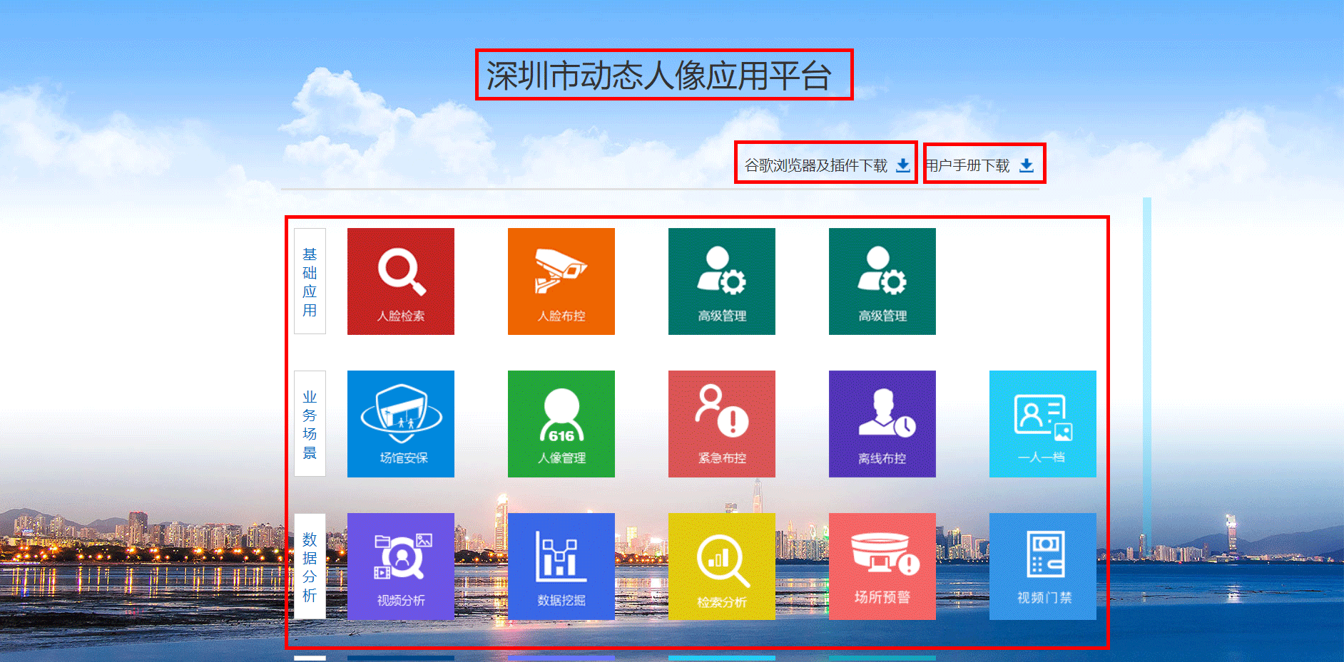 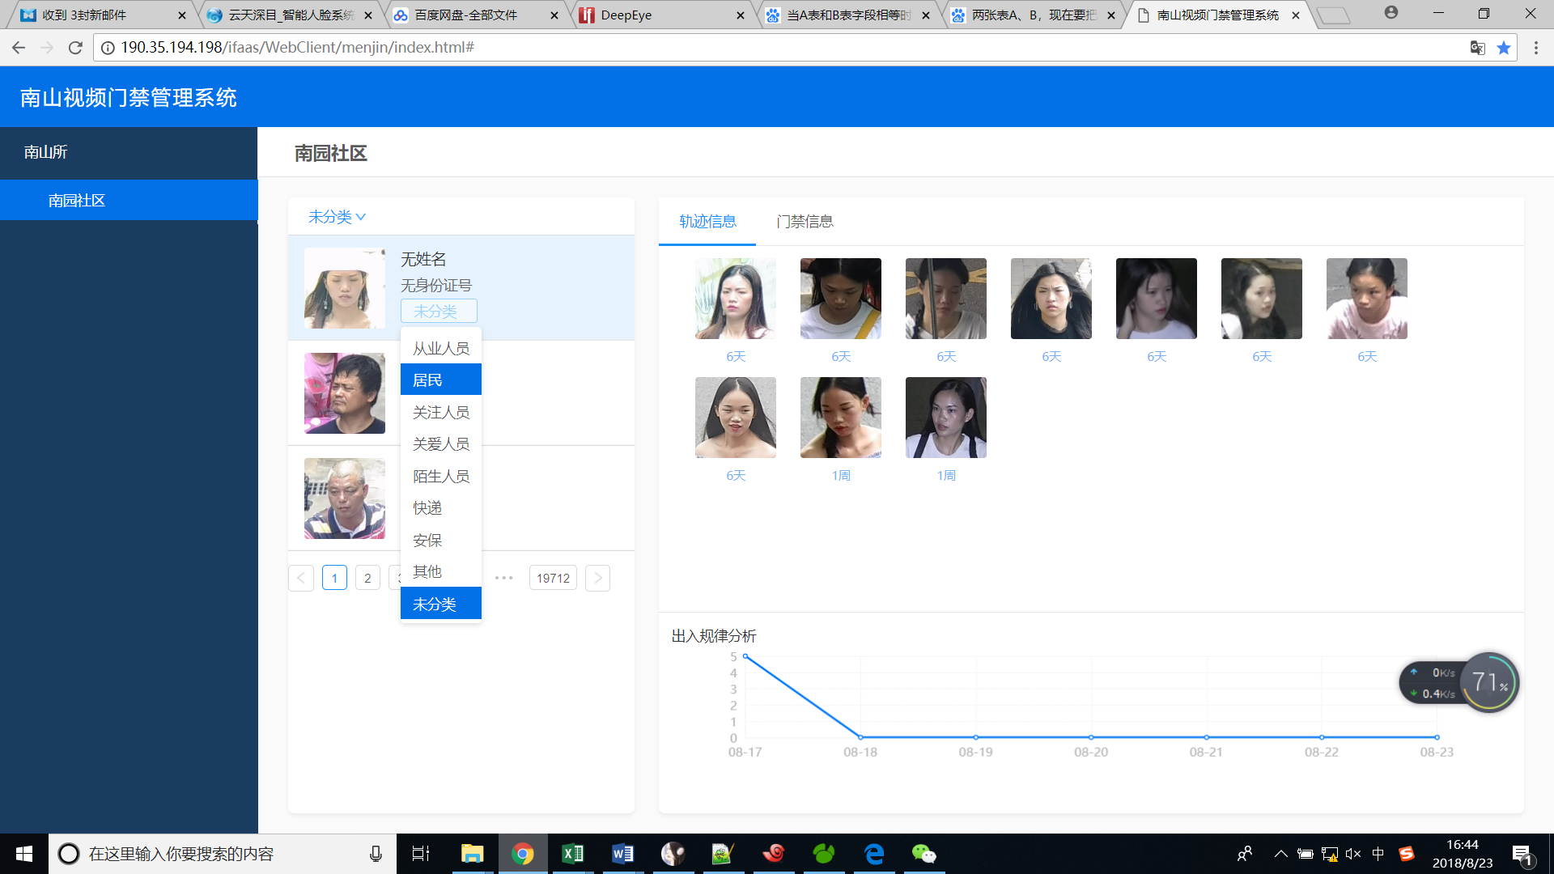 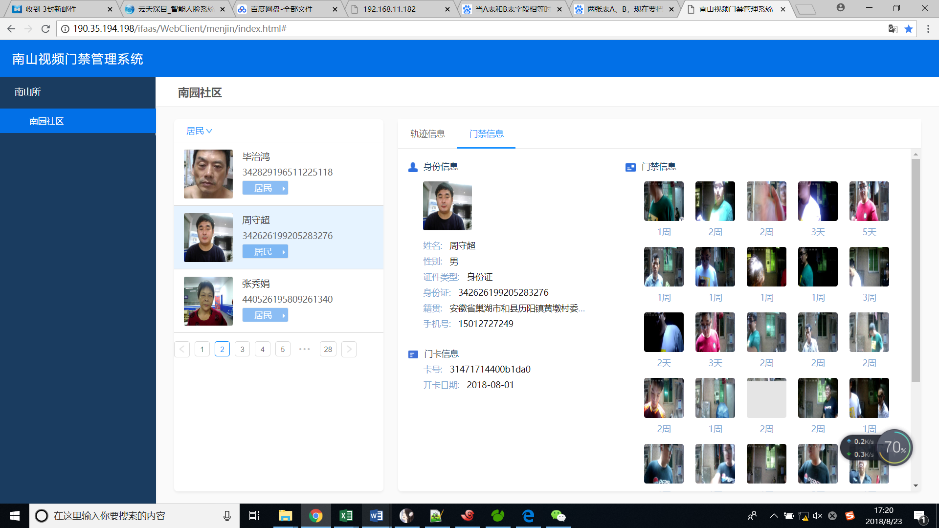 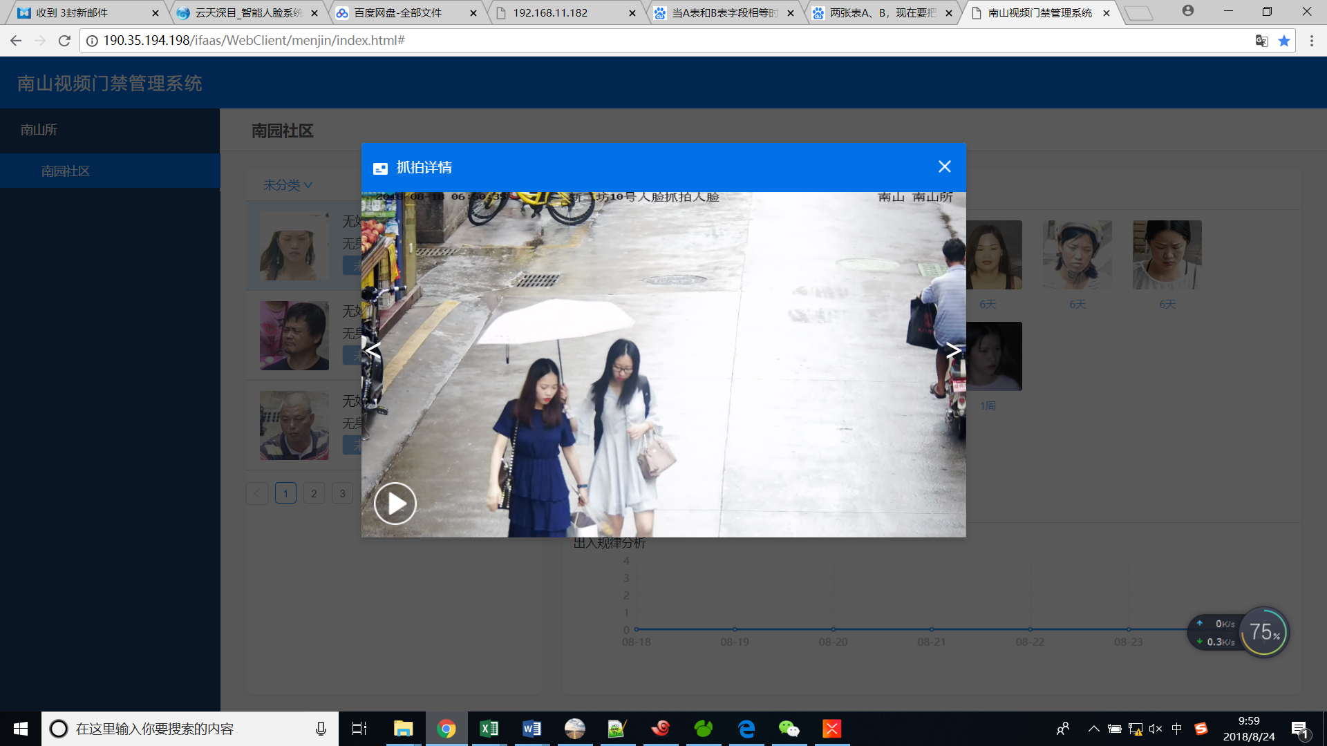

页面功能：
可见功能： | 一期：
 | 社区列表
 | 人员列表，有不同标签
 | 人员轨迹抓拍小图，大图
 | 人员出入规律分析 | 折线图，过去一周按天统计人员抓拍次数
 | 人员轨迹地图 | 人员轨迹每张小图以气泡形式展示在地图上
 | 人员门卡信息 | 门禁信息中人员信息和开卡信息为左侧人员的信息
 | 疑似人员开门信息，大图 | 门禁信息显示和人员相似的人的开门事件信息
迭代新增功能

前端公用文件

uri.js | 用于存放所有后台接口地址

